I.6-2567
ภาพถ่ายและรูปตัดขวางลำน้ำสถานีสำรวจอุทกวิทยาน้ำแวน (I.6)
บ้านน้ำแวน ต.น้ำแวน อ.เชียงคำ จ.พะเยา ปี 2567
 |  |  |  |  |  |  |  |  |  |  |  | 2566 |  |  | 2567
 |  |  |  |  |  |  |  |  |  |  |  | สำรวจเมื่อ 22 ก.พ.2566 |  |  | สำรวจเมื่อ 23 ม.ค.2567
 |  |  |  |  |  |  |  |  |  |  |  | ระยะ | ระดับ | ผิวน้ำ | ระยะ | ระดับ | ผิวน้ำ
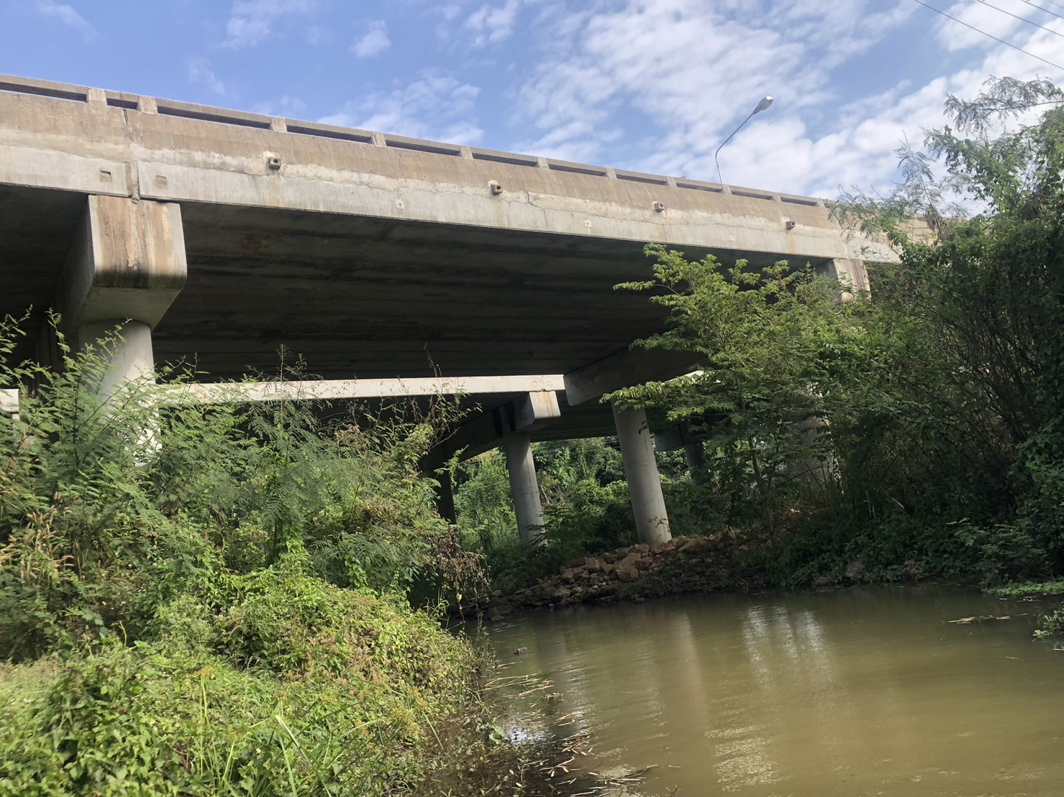
 |  |  |  |  |  |  |  |  |  |  |  | -50 | 397.697 | 390.235 | -50 | 398.068 | 390.465
 |  |  |  |  |  |  |  |  |  |  |  | -40 | 397.721 | 390.235 | -40 | 398.070 | 390.465
 |  |  |  |  |  |  |  |  |  |  |  | -30 | 397.732 | 390.235 | -30 | 398.010 | 390.465
 |  |  |  |  |  |  |  |  |  |  |  | -20 | 397.758 | 390.235 | -20 | 398.125 | 390.465
 |  |  |  |  |  |  |  |  |  |  |  | -10 | 397.772 | 390.235 | -10 | 398.158 | 390.465
 |  |  |  |  |  |  |  |  |  |  |  | 0 | 397.875 | 390.235 | 0 | 398.237 | 390.465
 |  |  |  |  |  |  |  |  |  |  |  | 0 | 396.515 | 390.235 | 0 | 397.080 | 390.465
 |  |  |  |  |  |  |  |  |  |  |  | 5 | 394.411 | 390.235 | 5 | 394.625 | 390.465
 |  |  |  |  |  |  |  |  |  |  |  | 10 | 392.314 | 390.235 | 10 | 392.668 | 390.465
 |  |  |  |  |  |  |  |  |  |  |  | 15 | 391.330 | 390.235 | 15 | 391.753 | 390.465
 |  |  |  |  |  |  |  |  |  |  |  | 20 | 391.155 | 390.235 | 20 | 391.508 | 390.465
 |  |  |  |  |  |  |  |  |  |  |  | 25 | 390.629 | 390.235 | 25 | 391.015 | 390.465
 |  |  |  |  |  |  |  |  |  |  |  | 30 | 390.588 | 390.235 | 30 | 390.945 | 390.465
 |  |  |  |  |  |  |  |  |  |  |  | 35 | 390.382 | 390.235 | 35 | 390.670 | 390.465
รูปตัดขวางลำน้ำน้ำแวนที่แนวสำรวจปริมาณน้ำ
 |  |  |  |  |  |  |  |  |  |  |  | 38 | 390.235 | 390.235 | 38 | 390.465 | 390.465
 |  |  |  |  |  |  |  |  |  |  |  | 40 | 389.465 | 390.235 | 40 | 389.755 | 390.465
 |  |  |  |  |  |  |  |  |  |  |  | 45 | 389.925 | 390.235 | 45 | 390.520 | 390.465
 |  |  |  |  |  |  |  |  |  |  |  | 50 | 390.328 | 390.235 | 50 | 390.812 | 390.465
 |  |  |  |  |  |  |  |  |  |  |  | 55 | 390.375 | 390.235 | 55 | 390.878 | 390.465
 |  |  |  |  |  |  |  |  |  |  |  | 60 | 390.398 | 390.235 | 60 | 390.970 | 390.465
 |  |  |  |  |  |  |  |  |  |  |  | 65 | 390.655 | 390.235 | 65 | 391.520 | 390.465
 |  |  |  |  |  |  |  |  |  |  |  | 70 | 391.732 | 390.235 | 70 | 392.240 | 390.465
 |  |  |  |  |  |  |  |  |  |  |  | 75 | 394.192 | 390.235 | 75 | 394.870 | 390.465
 |  |  |  |  |  |  |  |  |  |  |  | 80 | 396.519 | 390.235 | 80 | 396.910 | 390.465
 |  |  |  |  |  |  |  |  |  |  |  | 80 | 397.850 | 390.235 | 80 | 398.200 | 390.465
 |  |  |  |  |  |  |  |  |  |  |  | 90 | 397.877 | 390.235 | 90 | 398.235 | 390.465
 |  |  |  |  |  |  |  |  |  |  |  | 100 | 397.888 | 390.235 | 100 | 398.236 | 390.465
 |  |  |  |  |  |  |  |  |  |  |  | 110 | 397.865 | 390.235 | 110 | 398.224 | 390.465
 |  |  |  |  |  |  |  |  |  |  |  | 120 | 397.855 | 390.235 | 120 | 398.190 | 390.465
 |  |  |  |  |  |  |  |  |  |  |  | 130 | 397.817 | 390.235 | 130 | 398.185 | 390.465

ระยะ | -50 | -40 | -30 | -20 | -10 | 0 | 0 | 5 | 10 | 15 | 20
ระดับ | 398.068 | 398.070 | 398.010 | 398.125 | 398.158 | 398.237 | 397.080 | 394.625 | 392.668 | 391.753 | 391.508
ระยะ | 25 | 30 | 35 | 38 | 40 | 45 | 50 | 55 | 60 | 65 | 70
ระดับ | 391.015 | 390.945 | 390.670 | 390.465 | 389.755 | 390.520 | 390.812 | 390.878 | 390.970 | 391.520 | 392.240
ระยะ | 75 | 80 | 80 | 90 | 100 | 110 | 120 | 130
ระดับ | 394.870 | 396.910 | 398.200 | 398.235 | 398.236 | 398.224 | 398.190 | 398.185
ระยะ
ระดับ
ระยะ
ระดับ
ระยะ
ระดับ

 | BM. | 398.250 | ม.(ร.ท.ก.) |  | ตลิ่งฝั่งซ้าย | 398.237 | ม.(ร.ท.ก.) |  | ตลิ่งฝั่งขวา | 398.200 | ม.(ร.ท.ก.)
 | ท้องน้ำ | 389.755 | ม.(ร.ท.ก.) |  | ศูนย์เสา | 389.745 | ม.(ร.ท.ก.) |  | สำรวจเมื่อ 23 ม.ค.2567

 |  |  |  |  |  |  |  |  | ผู้สำรวจ นายสุภเดช เตชะสา

 |  |  |  | ตรวจสอบหมุดหลักฐานแล้ว
 |  |  |  | ค่า bm ใหม่ (เดิม 397.890)

 |  |  |  |  | เปลี่ยนรูปแล้ว

